Real Touch
На складе: | >50 шт. | 10-50 шт. | <10 шт. | под заказ |  |  |  |  | #REF! | = сумма вашего заказа итого

 |  |  | Цветы из сенсорного латекса Real Touch
 |  |  | http://decor-cvety.ru/ |  |  |  |  |  |  | Выберите категорию цен:
 |  |  | 8 800 775 36 69 |  |  |  |  |  |  | Опт

Опт от 40 т.р.; Опт под заказ от 40 т.р. срок доставки около 3-5 недель; Нужны более детальные фото - запрашивайте

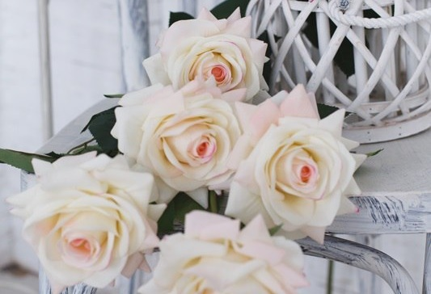
1. Гортензия соцветие |  |  |  |  | 2. Роза Гранд |  |  |  | 3. Орхидея 11 соцветий
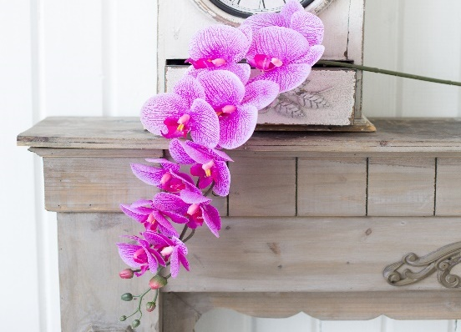

Высота | 20 | Диаметр | 20 |  | Высота | 73 | Диаметр | 12 | Высота | 100 | Диаметр | 11
Материал | Силикон |  |  |  | Материал | Шелк с латексом |  |  | Материал | Силикон
 |  | Кол-во | Сумма |  |  |  | Кол-во | Сумма |  |  | Кол-во | Сумма | Сумма итого:
Розница | 690 | 0 | 0 |  | Розница | 630 | 0 | 0 | Розница | 900 | 0 | 0 | #REF!
Опт | 517 | 0 | 0 |  | Опт | 472 | 0 | 0 | Опт | 656 | 0 | 0 | #REF!
Опт Заказ |  | 0 | 0 |  | Опт Заказ |  | 0 | 0 | Опт Заказ |  | 0 | 0 | #REF!

Пастель | Белый | Бел-роз | Голубой |  | Мал вино | Перс-роз | Мол-роз |  | Белый | Фиол лео | Барселона | Фуксия

Неж-сал | Тем-син | Бел-зел | Персик |  |  |  | Кол-во | Сумма | Роз лео | Синий | Салат | Бел-фиол
 |  |  |  |  | Розница | 572 | 0 | 0
 |  |  |  |  | Опт | 429 | 0 | 0

Рад син | Рад гол | Красный | Розовый |  | Белый | Лиловый | Мол-роз |  | Корр лео

4. Гортензия куст 5 соцветий |  |  |  |  | 5. Роза Гранд 3+1 |  |  |  | 6. Орхидея 9 соцветий HQ
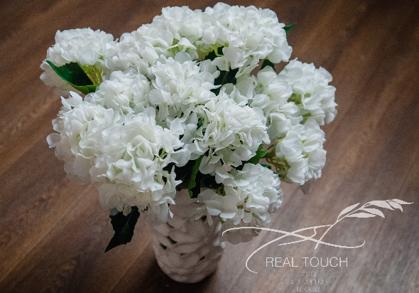
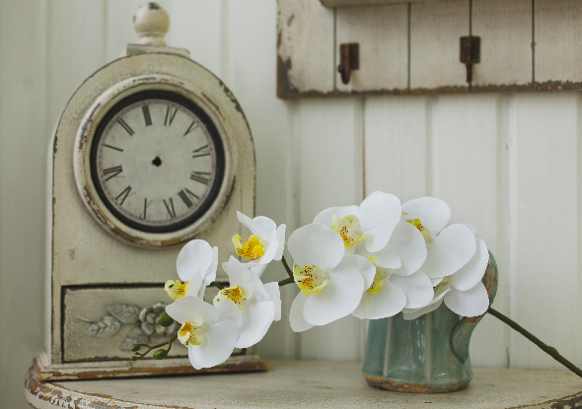
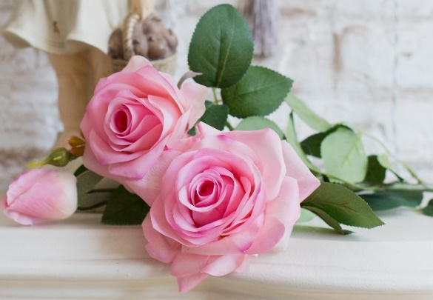

Высота | 55 | Диаметр | 18 |  | Высота | 75 | Диаметр | 12 | Высота | 100 | Диаметр | 11.5
Материал | Силикон |  |  |  | Материал | Шелк с латексом |  |  | Материал | Силикон
 |  | Кол-во | Сумма |  |  |  | Кол-во | Сумма |  |  | Кол-во | Сумма
Розница | 1768 | 0 | 0 |  | Розница | 1014 | 0 | 0 | Розница | 900 | 0 | 0
Опт | 1326 | 0 | 0 |  | Опт | 760 | 0 | 0 | Опт | 645 | 0 | 0
Опт Заказ |  | 0 | 0 |  | Опт Заказ |  | 0 | 0 | Опт Заказ |  | 0 | 0

Белый |  |  |  |  | Мол-роз | Перс-роз | Розовый |  | Белый | Фуксия

7. Букет калл 12 штук |  |  |  |  | 8. Бутон розы Гранд |  |  |  | 9. Цимбидиум 12 соцветий
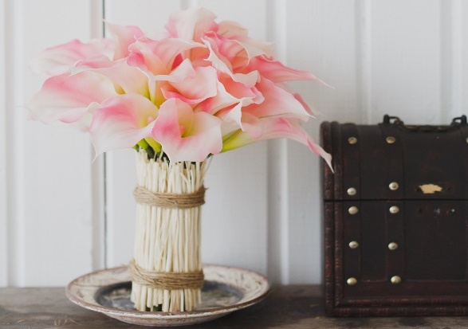
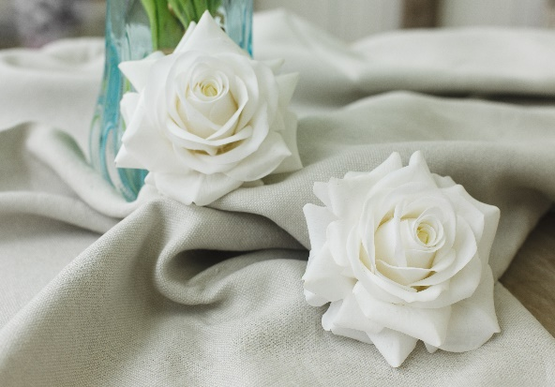
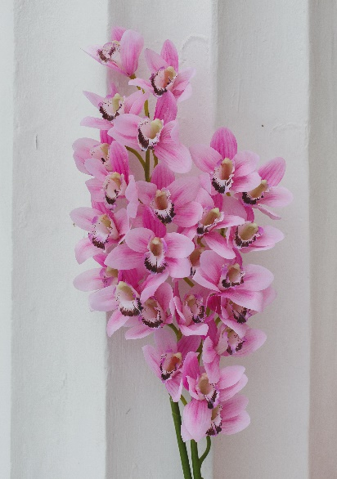

Высота | 32 | Диаметр | 7 |  | Высота | 6 | Диаметр | 12 | Высота | 100 | Диаметр | 12
Материал | Плотный силикон |  |  |  | Материал | Шелк с латексом |  |  | Материал | Силикон
 |  | Кол-во | Сумма |  |  |  | Кол-во | Сумма |  |  | Кол-во | Сумма
Розница | 1612 | 0 | 0 |  | Розница | 468 | 0 | 0 | Розница | 1048 | 0 | 0
Опт | 1209 | 0 | 0 |  | Опт | 351 | 0 | 0 | Опт | 786 | 0 | 0
Опт Заказ |  | 0 | 0 |  | Опт Заказ |  | 0 | 0 | Опт Заказ |  | 0 | 0

Пурпур | Розовый | Белый |  |  | Белый | Бежевый |  |  | Белый | Розовый

10. Калла Премиум |  |  |  |  | 11. Роза Шар 3+2 |  |  |  | 12. Цимбидиум 8 соцветий HQ
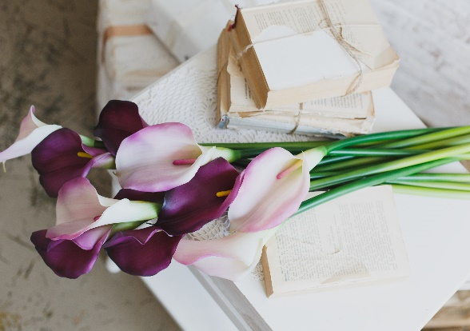
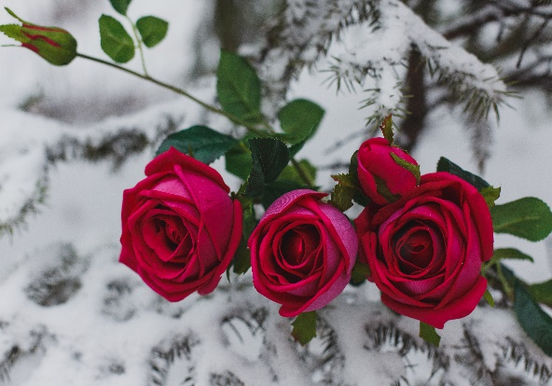
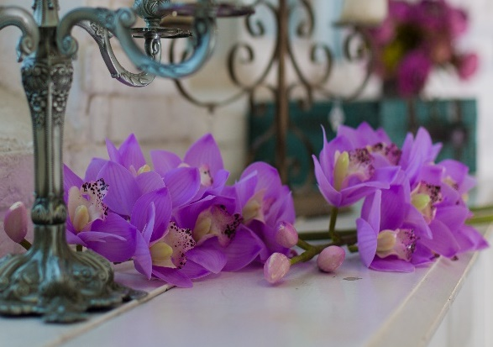

Высота | 75 | Диаметр | 14 |  | Высота | 97 | Диаметр | 9 | Высота | 75 | Диаметр | 11
Материал | Плотный силикон |  |  |  | Материал | Шелк с латексом |  |  | Материал | Силикон
 |  | Кол-во | Сумма |  |  |  | Кол-во | Сумма |  |  | Кол-во | Сумма
Розница | 442 | 0 | 0 |  | Розница | 1004 | 5 | 5020 | Розница | 1048 | 0 | 0
Опт | 331 | 0 | 0 |  | Опт | 753 | 5 | 3765 | Опт | 786 | 0 | 0
Опт Заказ |  | 0 | 0 |  | Опт Заказ |  | 5 | 0 | Опт Заказ |  | 0 | 0

Белый | Св-фиол | Фиол |  |  | Белый | Розовый |  |  | Сирень | Персик

 |  |  |  |  |  | 5

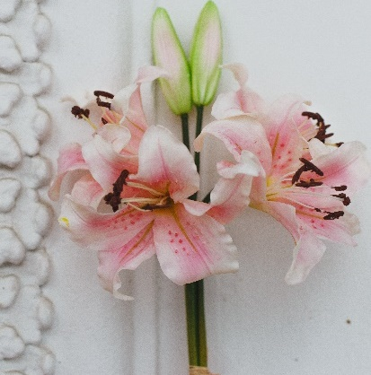
13. Букет Тюльпанов 7 шт |  |  |  |  | 14. Роза Пионовидная 1+1 |  |  |  | 15. Букет лилий 4+2
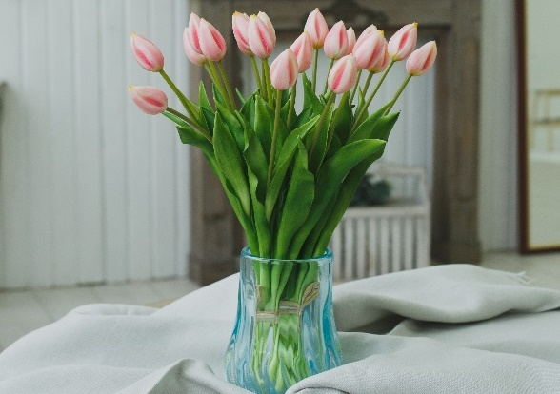
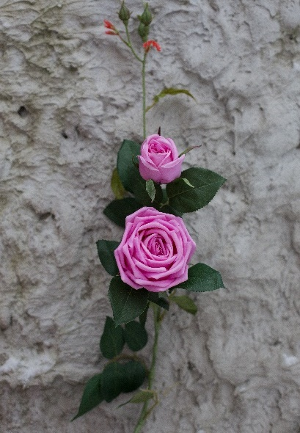

Высота | 43 | Диаметр | 3 |  | Высота | 93 | Диаметр | 8.5 | Высота | 45 | Диаметр | 16
Материал | Плотный силикон |  |  |  | Материал | Шелк с латексом |  |  | Материал | Плотный силикон
 |  | Кол-во | Сумма |  |  |  | Кол-во | Сумма |  |  | Кол-во | Сумма
Розница | 1760 | 0 | 0 |  | Розница | 704 | 0 | 0 | Розница | 1482 | 0 | 0
Опт | 1195 | 0 | 0 |  | Опт | 528 | 0 | 0 | Опт | 1111 | 0 | 0
Опт Заказ |  | 0 | 0 |  | Опт Заказ |  | 0 | 0 | Опт Заказ |  | 0 | 0

Белый | Розовый | Оранж | Красный |  | Бежевый | Лиловый |  |  | Розовый | Ярк-роз | Белый

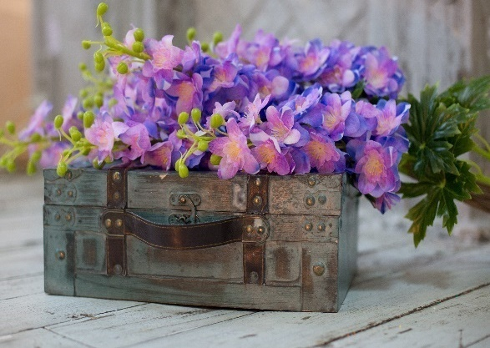
16. Тюльпан открытый |  |  |  |  | 17. Дельфиниум |  |  |  | 18. Хризантема 3 соцветия
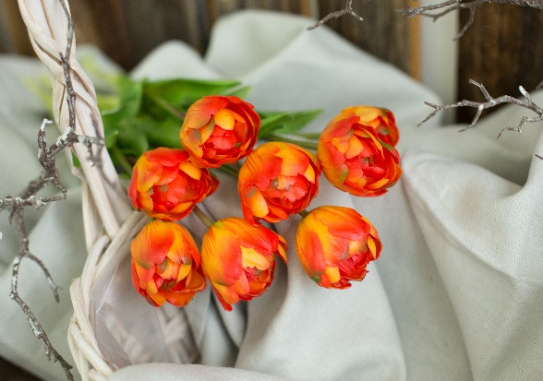
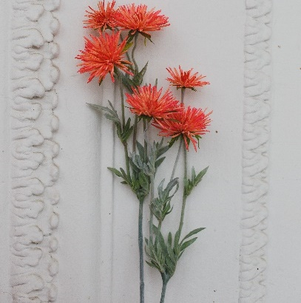

Высота | 43 | Диаметр | 5 |  | Высота | 81 | Диаметр | 6 | Высота | 73 | Диаметр | 9
Материал | Плотный силикон |  |  |  | Материал | Силикон |  |  | Материал | Шелк с латексом
 |  | Кол-во | Сумма |  |  |  | Кол-во | Сумма |  |  | Кол-во | Сумма
Розница | 356 | 0 | 0 |  | Розница | 660 | 0 | 0 | Розница | 842 | 0 | 0
Опт | 284 | 0 | 0 |  | Опт | 495 | 0 | 0 | Опт | 590 | 0 | 0
Опт Заказ |  | 0 | 0 |  | Опт Заказ |  | 0 | 0 | Опт Заказ |  | 0 | 0

Фиол | Розовый | Оранж | Красный |  | Белый | Голубой | Рад фиол | Синий | Оранж | Синий | Розовый | Maroon

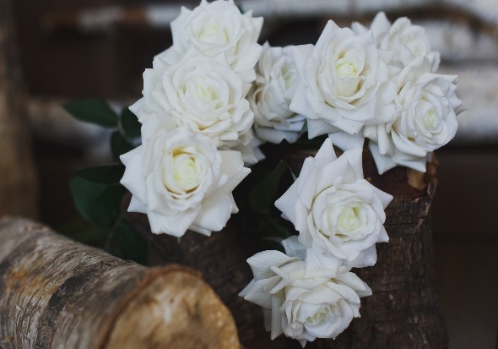
19. Роза Звезда |  |  |  |  | 20. Роза Звезда с бутоном |  |  |  | 21. Букет из 6 полуоткрытых роз Весна
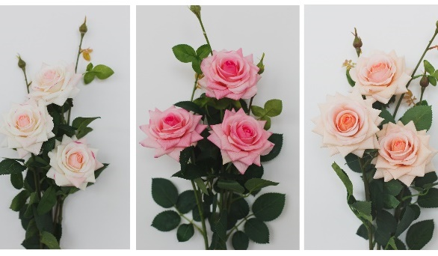
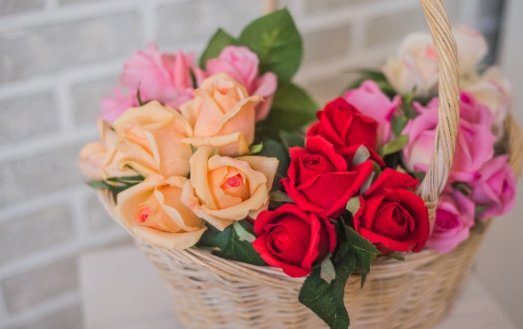

Высота | 75 | Диаметр | 9 |  | Высота | 61 | Диаметр | 9 | Высота | 27 | Диаметр | 6
Материал | Шелк с латексом |  |  |  | Материал | Шелк с латексом |  |  | Материал | Шелк с латексом
 |  | Кол-во | Сумма |  |  |  | Кол-во | Сумма |  |  | Кол-во | Сумма
Розница | 320 | 0 | 0 |  | Розница | 350 | 0 | 0 | Розница | 914 | 0 | 0
Опт | 262 | 0 | 0 |  | Опт | 245 | 0 | 0 | Опт | 685 | 0 | 0
Опт Заказ |  | 0 | 0 |  | Опт Заказ |  | 0 | 0 | Опт Заказ |  | 0 | 0

Белый | Красный |  |  |  | Розовый | Мол-роз | Шампань |  | Розовый | Бежевый

22. Роза открытая плотная |  |  |  |  | 23. Роза закрытая |  |  |  | 24. Роза полуоткрытая Весна
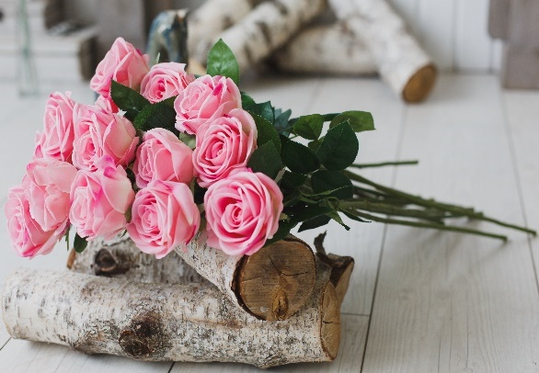
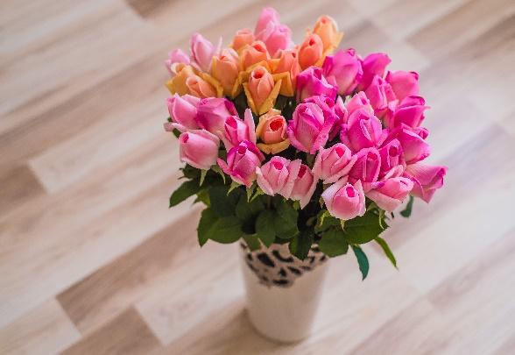
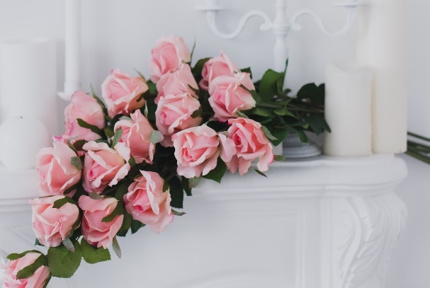

Высота | 72 | Диаметр | 9 |  | Высота | 56 | Диаметр | 5 | Высота | 63 | Диаметр | 7
Материал | Шелк с латексом |  |  |  | Материал | Шелк с латексом |  |  | Материал | Шелк с латексом
 |  | Кол-во | Сумма |  |  |  | Кол-во | Сумма |  |  | Кол-во | Сумма
Розница | 370 | 0 | 0 |  | Розница | 210 | 0 | 0 | Розница | 304 | 0 | 0
Опт | 316 | 0 | 0 |  | Опт | 156 | 0 | 0 | Опт | 225 | 0 | 0
Опт Заказ |  | 0 | 0 |  | Опт Заказ |  | 0 | 0 | Опт Заказ |  | 0 | 0

Розовый | Белый | Пурпур | Мал вино |  | Св-роз | Мол-роз | Шампань | Красный | Св-пурп | Пурпурн | Белый | Мол-роз

Бежевый | Мол-роз |  |  |  | Синий | Белый | Розовый |  | Розовый | Бежевый | Голубой | Жёлтый

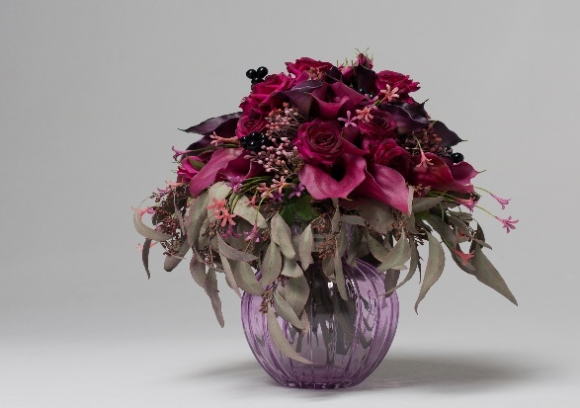
25. Ягоды |  |  |  |  | 26. Душистый горошек |  |  |  | 27. Горошек мелкий
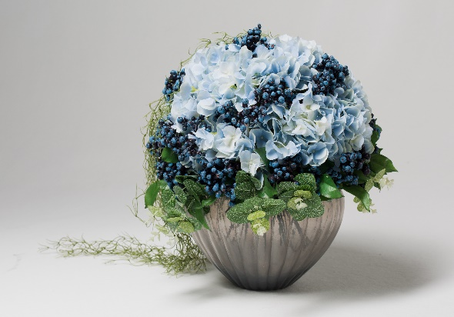
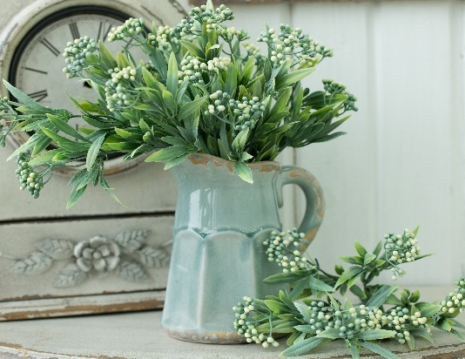

Высота |  | Диаметр |  |  | Высота | 31 | Диаметр |  | Высота |  | Диаметр
Материал | Мягкий пластик |  |  |  | Материал | Мягкий пластик |  |  | Материал | Мягкий пластик
 |  | Кол-во | Сумма |  |  |  | Кол-во | Сумма |  |  | Кол-во | Сумма
Розница | 300 | 0 | 0 |  | Розница | 280 | 0 | 0 | Розница | 286 | 0 | 0
Опт | 210 | 0 | 0 |  | Опт | 200 | 0 | 0 | Опт | 214 | 0 | 0
Опт Заказ |  | 0 | 0 |  | Опт Заказ |  | 0 | 0 | Опт Заказ |  | 0 | 0

Черника | Калина |  |  |  | Зелёный | Фиолет |  |  | Белый | Фиолет | Розовый | Оранж

28. Укроп |  |  |  |  | 29. Мох 0,5 м2 |  |  |  | 30. Циннерария
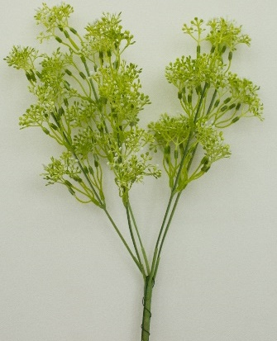
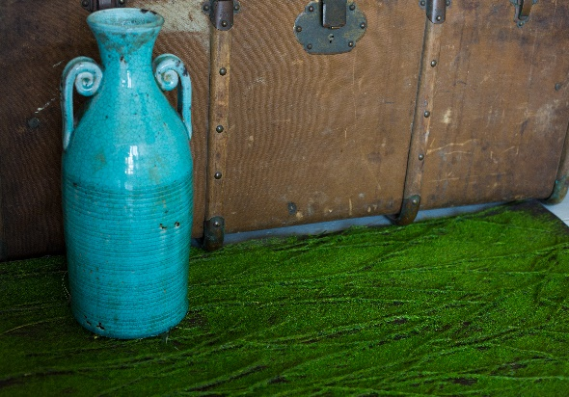
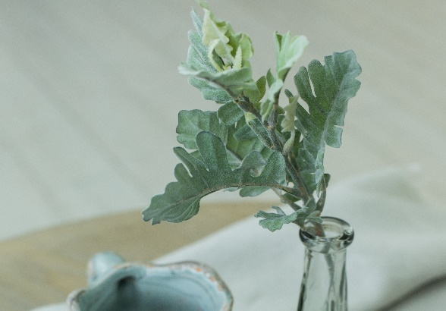

Высота | 31 | Диаметр |  |  | Высота |  | Диаметр |  | Высота | 33 | Диаметр
Материал | Мягкий пластик |  |  |  | Материал | Мягкий пластик |  |  | Материал | Мягкий пластик
 |  | Кол-во | Сумма |  |  |  | Кол-во | Сумма |  |  | Кол-во | Сумма
Розница | 252 | 0 | 0 |  | Розница | 1600 | 0 | 0 | Розница | 190 | 0 | 0
Опт | 179 | 0 | 0 |  | Опт | 1190 | 0 | 0 | Опт | 134 | 0 | 0
Опт Заказ |  | 0 | 0 |  | Опт Заказ |  | 0 | 0 | Опт Заказ |  | 0 | 0

Фиолет | Без-зел |  |  |  | Зелёный |  |  |  | Зелёный

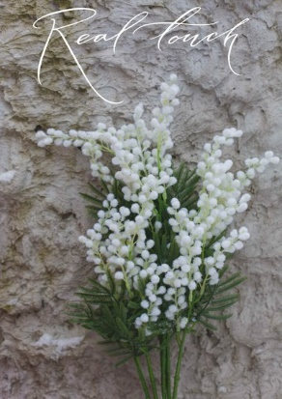
31. Мимоза |  |  |  |  | 32. Геоцинт |  |  |  | 33. Гипсофила
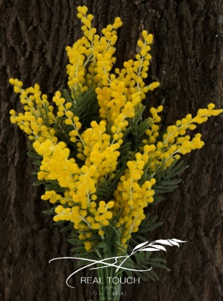
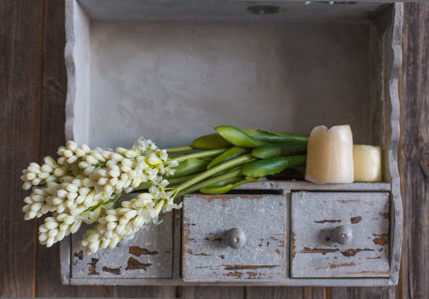
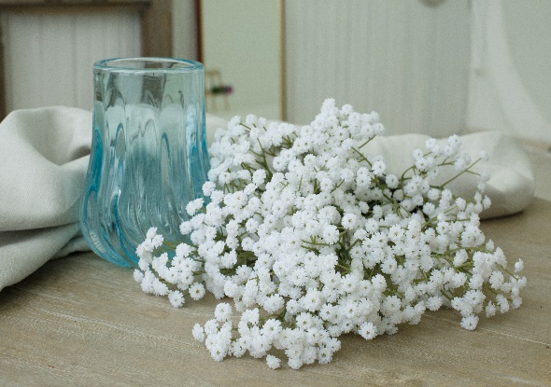

Высота |  | Диаметр |  |  | Высота | 42 | Диаметр |  | Высота | 57 | Диаметр
Материал | Ворсиситое напыление |  |  |  | Материал | Плотный силикон |  |  | Материал | Плотный силикон
 |  | Кол-во | Сумма |  |  |  | Кол-во | Сумма |  |  | Кол-во | Сумма
Розница | 180 | 0 | 0 |  | Розница | 690 | 0 | 0 | Розница | 390 | 0 | 0
Опт | 136 | 0 | 0 |  | Опт | 516 | 0 | 0 | Опт | 290 | 0 | 0
Опт Заказ |  | 0 | 0 |  | Опт Заказ |  | 0 | 0 | Опт Заказ |  | 0 | 0

Белый | Жёлтый |  |  |  | Белый | Фиолет |  |  | Белый

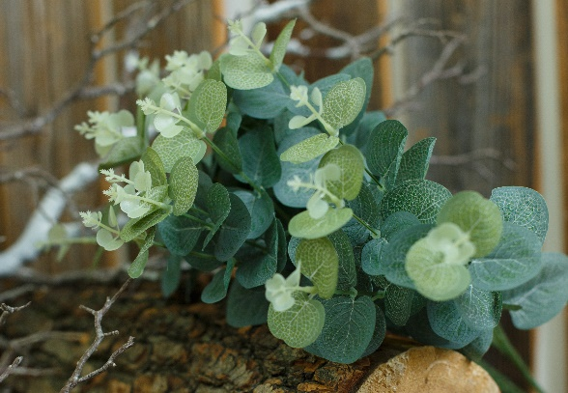
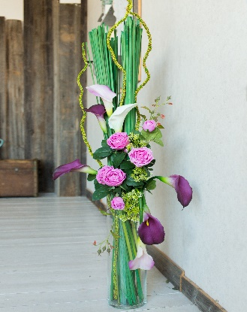
34. Куст эвкалипта |  |  |  |  | 35. Палка с пупырками |  |  |  | 36. Мох пресованный
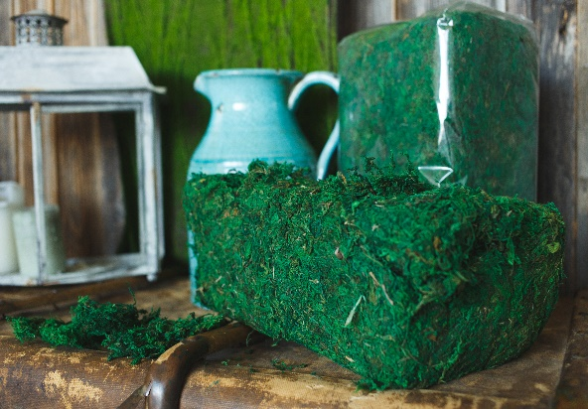

Высота | 47 | Диаметр |  |  | Высота | 130 | Диаметр |  | Высота | 14 | Диаметр | 33
Материал | Текстиль |  |  |  | Материал | Плотный силикон |  |  | Материал | Мох |  | 21
 |  | Кол-во | Сумма |  |  |  | Кол-во | Сумма |  |  | Кол-во | Сумма
Розница | 600 | 0 | 0 |  | Розница | 290 | 0 | 0 | Розница | 1900 | 0 | 0
Опт | 440 | 0 | 0 |  | Опт | 196 | 0 | 0 | Опт | 1305 | 0 | 0
Опт Заказ |  | 0 | 0 |  | Опт Заказ |  | 0 | 0 | Опт Заказ |  | 0 | 0

Зеленый |  |  |  |  | Зеленый |  |  |  | Зеленый

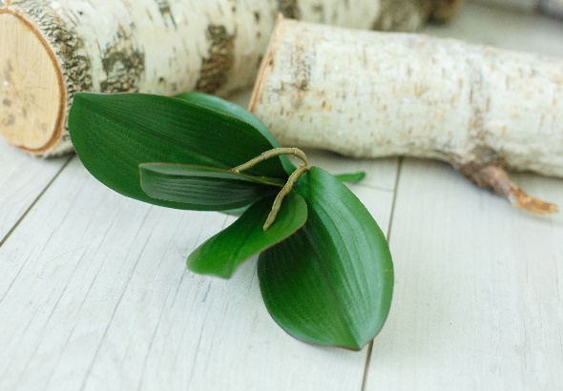
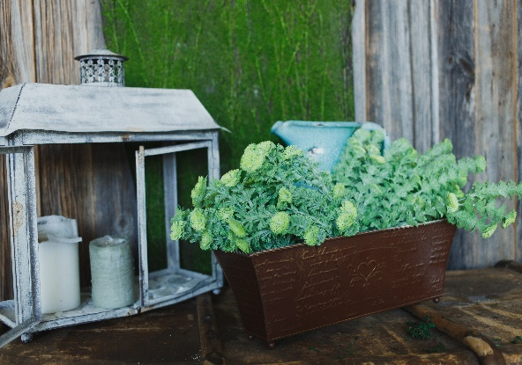
37. Лист орхидеи 25 см |  |  |  |  | 38. Лист орхидеи 21 см |  |  |  | 39. Зелень с круглыми листьями
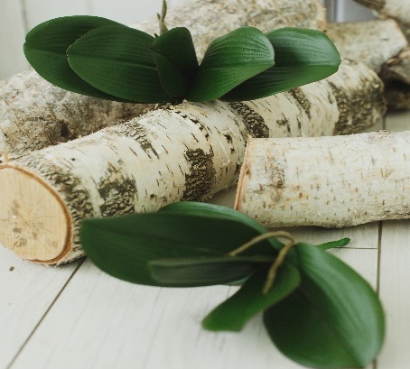

Высота | 25 | Диаметр |  |  | Высота | 21 | Диаметр |  | Высота | 39 | Диаметр
Материал | Плотный силикон |  |  |  | Материал | Плотный силикон |  |  | Материал | Текстиль
 |  | Кол-во | Сумма |  |  |  | Кол-во | Сумма |  |  | Кол-во | Сумма
Розница | 305 | 0 | 0 |  | Розница | 280 | 0 | 0 | Розница | 245 | 0 | 0
Опт | 255.5 | 0 | 0 |  | Опт | 205 | 0 | 0 | Опт | 173.5 | 0 | 0
Опт Заказ |  | 0 | 0 |  | Опт Заказ |  | 0 | 0 | Опт Заказ |  | 0 | 0

Зеленый |  |  |  |  | Зеленый |  |  |  | Зеленый

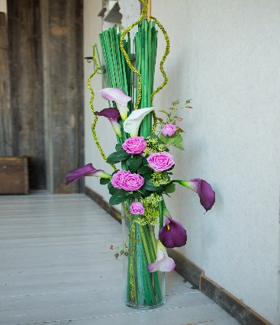
40. Палочки для декора |  |  |  |  | 41. Суккулент висячий |  |  |  | 42. Суккулент Каменная роза
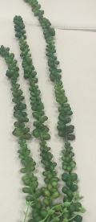
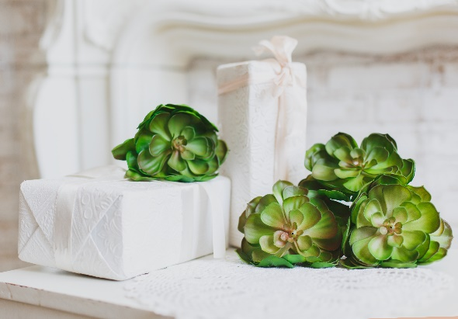

Высота | 100 | Диаметр |  |  | Высота | 100 | Диаметр |  | Высота | 14 | Диаметр
Материал | Плотный силикон |  |  |  | Материал | Мягкий пластик |  |  | Материал | Силикон
 |  | Кол-во | Сумма |  |  |  | Кол-во | Сумма |  |  | Кол-во | Сумма
Розница | 390 | 0 | 0 |  | Розница | 410 | 0 | 0 | Розница | 320 | 0 | 0
Опт | 310.6 | 0 | 0 |  | Опт | 301.5 | 0 | 0 | Опт | 250 | 0 | 0
Опт Заказ |  | 0 | 0 |  | Опт Заказ |  | 0 | 0 | Опт Заказ |  | 0 | 0

Зеленый |  |  |  |  | Зеленый |  |  |  | Зеленый

43. Суккулент Мини |  |  |  |  | 44. Суккулент с шипами |  |  |  | 45. Груша
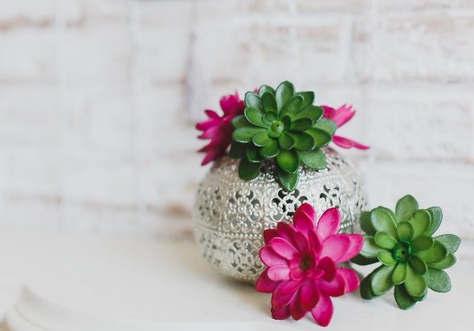
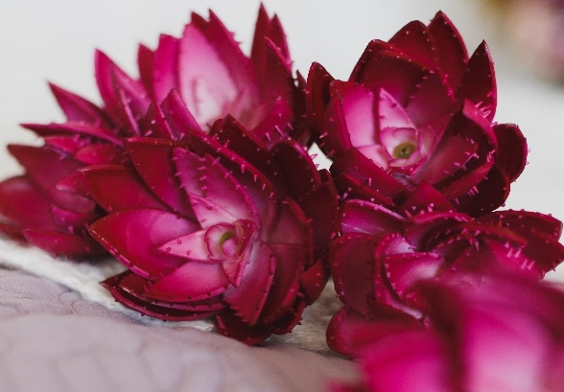
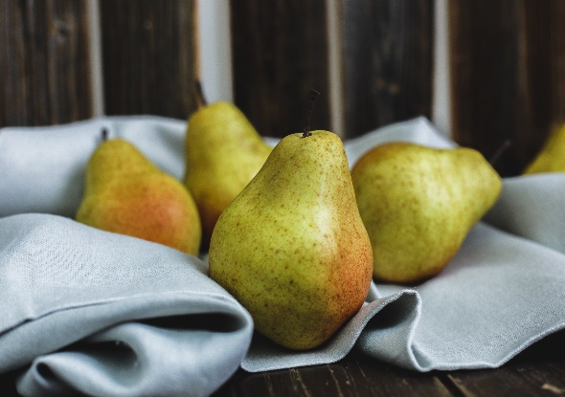

Высота | 12 | Диаметр |  |  | Высота | 15 | Диаметр |  | Высота | 13 | Диаметр
Материал | Силикон |  |  |  | Материал | Силикон |  |  | Материал | Силикон
 |  | Кол-во | Сумма |  |  |  | Кол-во | Сумма |  |  | Кол-во | Сумма
Розница | 284 | 0 | 0 |  | Розница | 340 | 0 | 0 | Розница | 720 | 0 | 0
Опт | 200 | 0 | 0 |  | Опт | 256 | 0 | 0 | Опт | 568 | 0 | 0
Опт Заказ |  | 0 | 0 |  | Опт Заказ |  | 0 | 0 | Опт Заказ |  | 0 | 0

Зеленый | Фуксия |  |  |  | Фуксия |  |  |  | Жел-крас

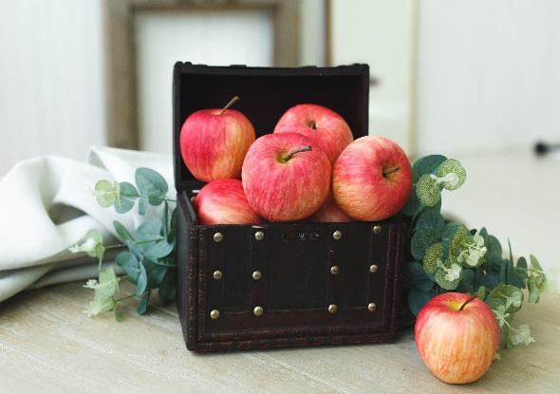
46. Яблоко 9 см |  |  |  |  | 47. Яблоко 8 см |  |  |  | 48. Хурма
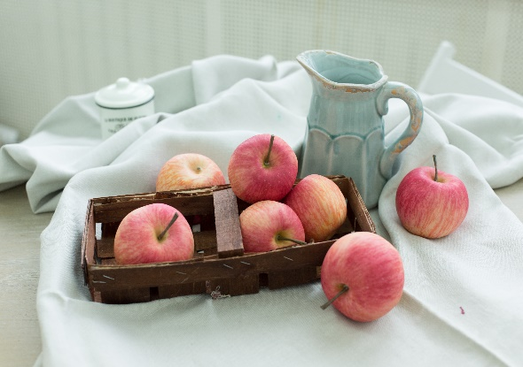
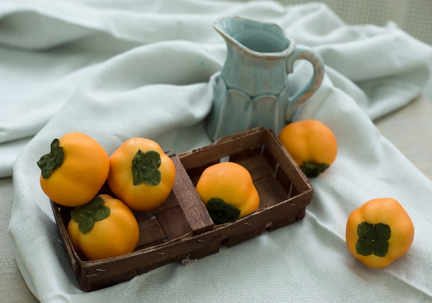

Высота | 9 | Диаметр |  |  | Высота | 8 | Диаметр |  | Высота | 8.5 | Диаметр
Материал | Силикон |  |  |  | Материал | Силикон |  |  | Материал | Силикон
 |  | Кол-во | Сумма |  |  |  | Кол-во | Сумма |  |  | Кол-во | Сумма
Розница | 480 | 0 | 0 |  | Розница | 450 | 0 | 0 | Розница | 460 | 0 | 0
Опт | 386 | 0 | 0 |  | Опт | 347 | 0 | 0 | Опт | 334 | 0 | 0
Опт Заказ |  | 0 | 0 |  | Опт Заказ |  | 0 | 0 | Опт Заказ |  | 0 | 0

Кр-жел |  |  |  |  | Кр-жел |  |  |  | Оранж

49. Олень мохнатый
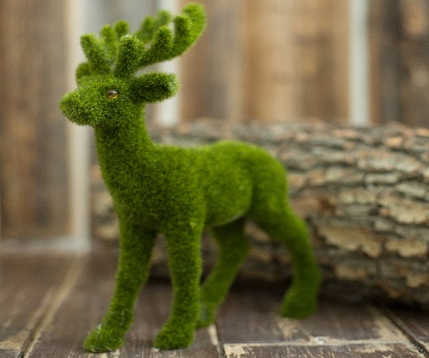

Высота | 30 | Диаметр
Материал | Ворсистая поверхность
 |  | Кол-во | Сумма
Розница | 1400 | 0 | 0
Опт | 1110 | 0 | 0
Опт Заказ |  | 0 | 0

Зеленый

50. Букет гербер 7 штук |  |  |  |  | 51. Герберы |  |  |  | 52. Гвоздика
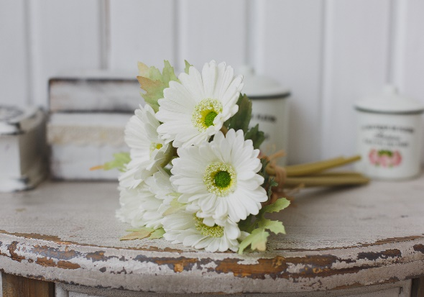

Высота | 30 | Диаметр | 9 |  | Высота | 55 | Диаметр | 11 | Высота | 58 | Диаметр | 7
Материал | Полиуретан |  |  |  | Материал | Полиуретан |  |  | Материал | Силикон
 |  | Кол-во | Сумма |  |  |  | Кол-во | Сумма |  |  | Кол-во | Сумма
Розница | 1456 | 0 | 0 |  | Розница | 150 | 0 | 0 | Розница | 230 | 0 | 0
Опт | 1092 | 0 | 0 |  | Опт | 112 | 0 | 0 | Опт | 175 | 0 | 0
Опт Заказ |  | 0 | 0 |  | Опт Заказ |  | 0 | 0 | Опт Заказ |  | 0 | 0

Белый | Ассорти |  |  |  | Желтый | Оранж | Розовый | Белый | Розовый | Красный | Желтый | Белый

53. Стрелиция |  |  |  |  | 54. Целлозия |  |  |  | 55. Роза Шармель 2 соцветия

Высота | 100 | Диаметр |  |  | Высота |  | Диаметр |  | Высота | 37.5 | Диаметр | 7
Материал | Плотный силикон |  |  |  | Материал |  |  |  | Материал | Шелк с латексом
 |  | Кол-во | Сумма |  |  |  | Кол-во | Сумма |  |  | Кол-во | Сумма
Розница | 700 | 0 | 0 |  | Розница | 750 | 0 | 0 | Розница | 380 | 0 | 0
Опт | 550 | 0 | 0 |  | Опт | 607 | 0 | 0 | Опт | 285 | 0 | 0
Опт Заказ |  | 0 | 0 |  | Опт Заказ |  | 0 | 0 | Опт Заказ |  |  | 0

Красный | Синий |  |  |  | Белый | Красный | Роз-красн |  | Бел-беж | Бел-роз | Желтый | Фиолет

56. Роза Прованс |  |  |  |  | 57. Роза Прованс 2 соцветия |  |  |  | 58. Роза кудрявая

Высота | 55 | Диаметр |  |  | Высота | 37 | Диаметр |  | Высота | 68 | Диаметр
Материал | Шелк с латексом |  |  |  | Материал | Шелк с латексом |  |  | Материал | Шелк с латексом
 |  | Кол-во | Сумма |  |  |  | Кол-во | Сумма |  |  | Кол-во | Сумма
Розница | 183 | 0 | 0 |  | Розница | 384 | 0 | 0 | Розница | 277 | 0 | 0
Опт | 110 | 0 | 0 |  | Опт | 290 | 0 | 0 | Опт | 195 | 0 | 0
Опт Заказ |  | 0 | 0 |  | Опт Заказ |  | 0 | 0 | Опт Заказ |  | 0 | 0

Розовый | Красный | Фиолет |  |  | Розовый | Красный | Фиолет |  | Бежевый | Розовый

